Khởi động
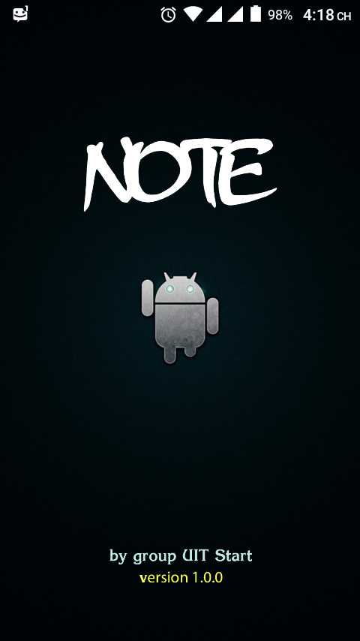
Màn hình khởi động

Hiển thị màn hình trong 2.5s

Màn hình chính
sau khi hiển thị màn hình khởi động chuyển sang màn hình chính
các lần mở tiếp theo(khi chưa destroy app) không hiển thị lại màn hình chào

giao diện màn hình chính
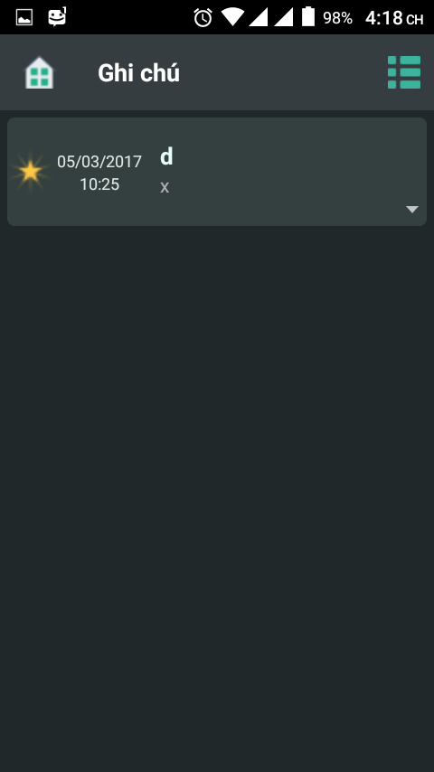
 | Hiển thị
 | 1 menu bên phải. Chọn vào mở menu. Xem thêm phần menu
 | danh sách các sự kiện hiện có
 | nếu không có sự kiện hiện thị chưa có sự kiện nào được thêm
 | khi chọn vào nút mũi tên của sự kiện, mở menu con. Xem menu sự kiện

Menu
sau khi chọn biểu tượng menu màn hình chính, chuyển sang màn hình menu cài đặt
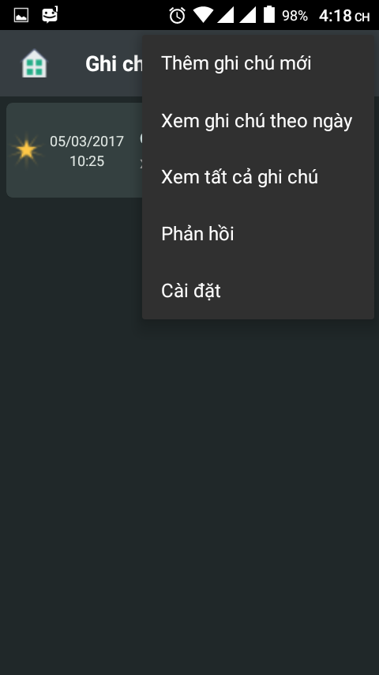
 | Chọn thêm ghi chú mới: mở màn hình tạo sự kiện mới
 | chọn xem ghi chú theo ngày: xem tất cả các ghi chú theo ngày được chọn
 | chọn xem tất cả ghi chú: xem tất cả các ghi chú hiện tại
 | chọn phản hồi: mở facebook
 | chọn cài đặt: mở menu cài đặt chính

Tạo sự kiện
Sau khi chọn thêm sự kiện bên menu
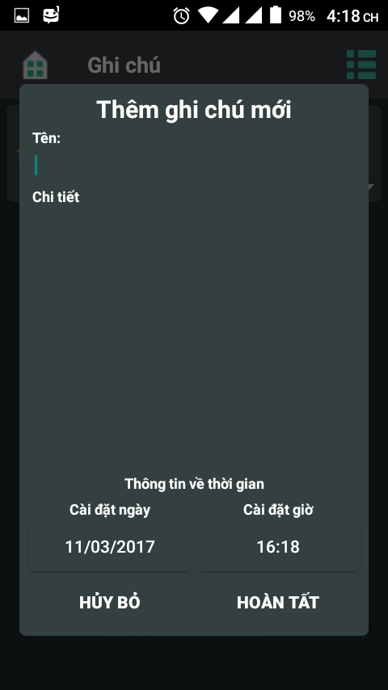

 | Nhập các thông tin gồm tên, chi tiết sự kiện, thời gian
 | chọn hủy bỏ, thoát màn hình. Không lưu sự kiện
 | chọn hoàn tất, thoát màn hình. Lưu lại sự kiện

Menu sự kiện
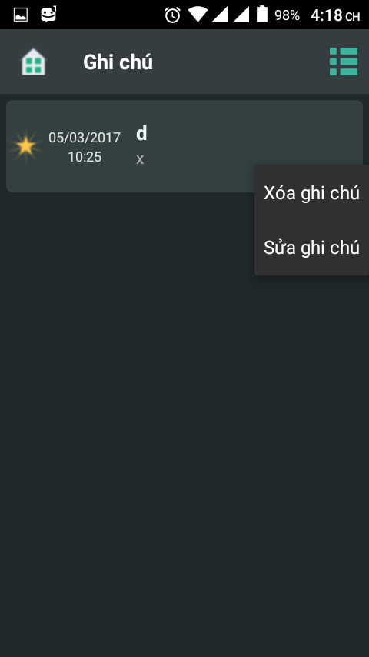

Hiện thị 2 chức năng: xóa ghi chú và sửa ghi chú
xóa ghi chú: xóa ghi chú đc chọn
sửa ghi chú: mở màn hình giống như tạo mới sự kiện

menu cài đặt
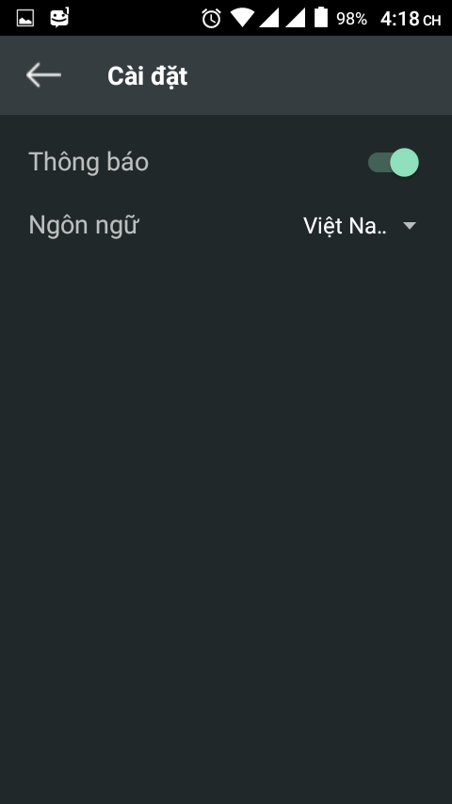

thông báo: nếu đc mở: đến thời gian thông báo. Ngược lại thì không
Ngôn ngữ: chọn ngôn ngữ cho app

